策划案
《镜镜大作战》

 | 框架

 | A |  | 游戏概述

 | B |  | 玩法逻辑

 | C |  | 数值需求

 | D |  | UI示意图

A |  | 游戏概述

 | 1 |  | 游戏概述

 |  | 1.1 游戏类型
 |  |  | 2.5D 多人在线轻竞技手游；

 |  | 1.2 目标用户
 |  |  | 男女性别比基本持平，年龄分布主要为5-25岁的年轻群体；

 |  | 1.3 游戏特色
 |  |  | 反射光线的偶然性和趣味性；

 |  | 1.4 游戏风格：
 |  |  | 欢乐、可爱、萌系；

 |  | 1.5 游戏时长：
 |  |  | 每局时长控制在3min以内；

 |  | 1.6 世界观设定
 |  |  | 在山的那边，海的那边，
 |  |  | 有一群镜精灵，
 |  |  | 他们活泼又聪明，
 |  |  | 调皮又灵敏，
 |  |  | 自由自在生活在那美丽的镜森林，
 |  |  | 为了证明自己是最灵活的镜精灵，他们在“镜”技场中开始比赛……

 |  | 1.7 玩法概述
 |  |  | 玩家控制镜精灵移动，用正面反射光线收集能量（背面是弱点）；
 |  |  | 发射光线和使用技能来干扰其他镜精灵，让自己存活到最后；
 |  |  | 光线会在“镜”技场边缘和镜精灵之间不断反射，且数量和速度不断增加；



 |  |  |  | 正面 |  |  | 背面（弱点）

B |  | 玩法逻辑

 | 2 |  | 基础逻辑

 |  | 2.1、流程图

 |  | 2.2、开始界面
 |  |  | 打开游戏时的界面

 |  |  | 2.2.1 名字输入框 由玩家自行输入，默认名为XXX；
 |  |  | 允许名字重复，若名字栏为空，则视为以默认名开始游戏；
 |  |  | 需附带随机名字的UI按钮；

 |  |  | 2.2.2 角色选择区 通过左右箭头(具体形式由交互决定)选择角色；
 |  |  | 角色存在外观和特殊技能的差异；

 |  |  | 2.2.3 开始游戏按钮 点击后进入匹配队列等待；

 |  |  | 蓝本：

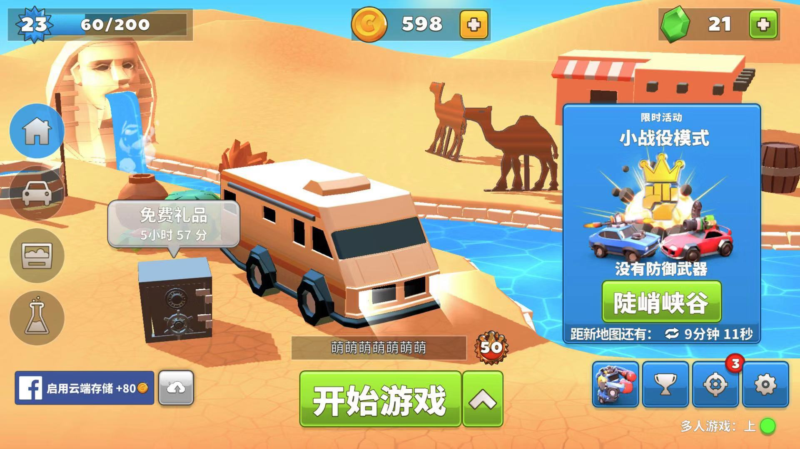

 |  |  |  |  |  |  |  |  |  | 角色选择区，需加上左右箭头(具体形式由交互决定)来切换选择角色

 |  |  |  |  |  |  |  |  |  | 名字输入框

 |  |  |  |  |  | 开始游戏按钮

 |  | 2.3、匹配队列

 |  |  | 2.3.1 匹配人数 暂定为每局4人;

 |  |  | 2.3.2 匹配提示信息 用于告知玩家当前匹配进度;

 |  |  | 蓝本：

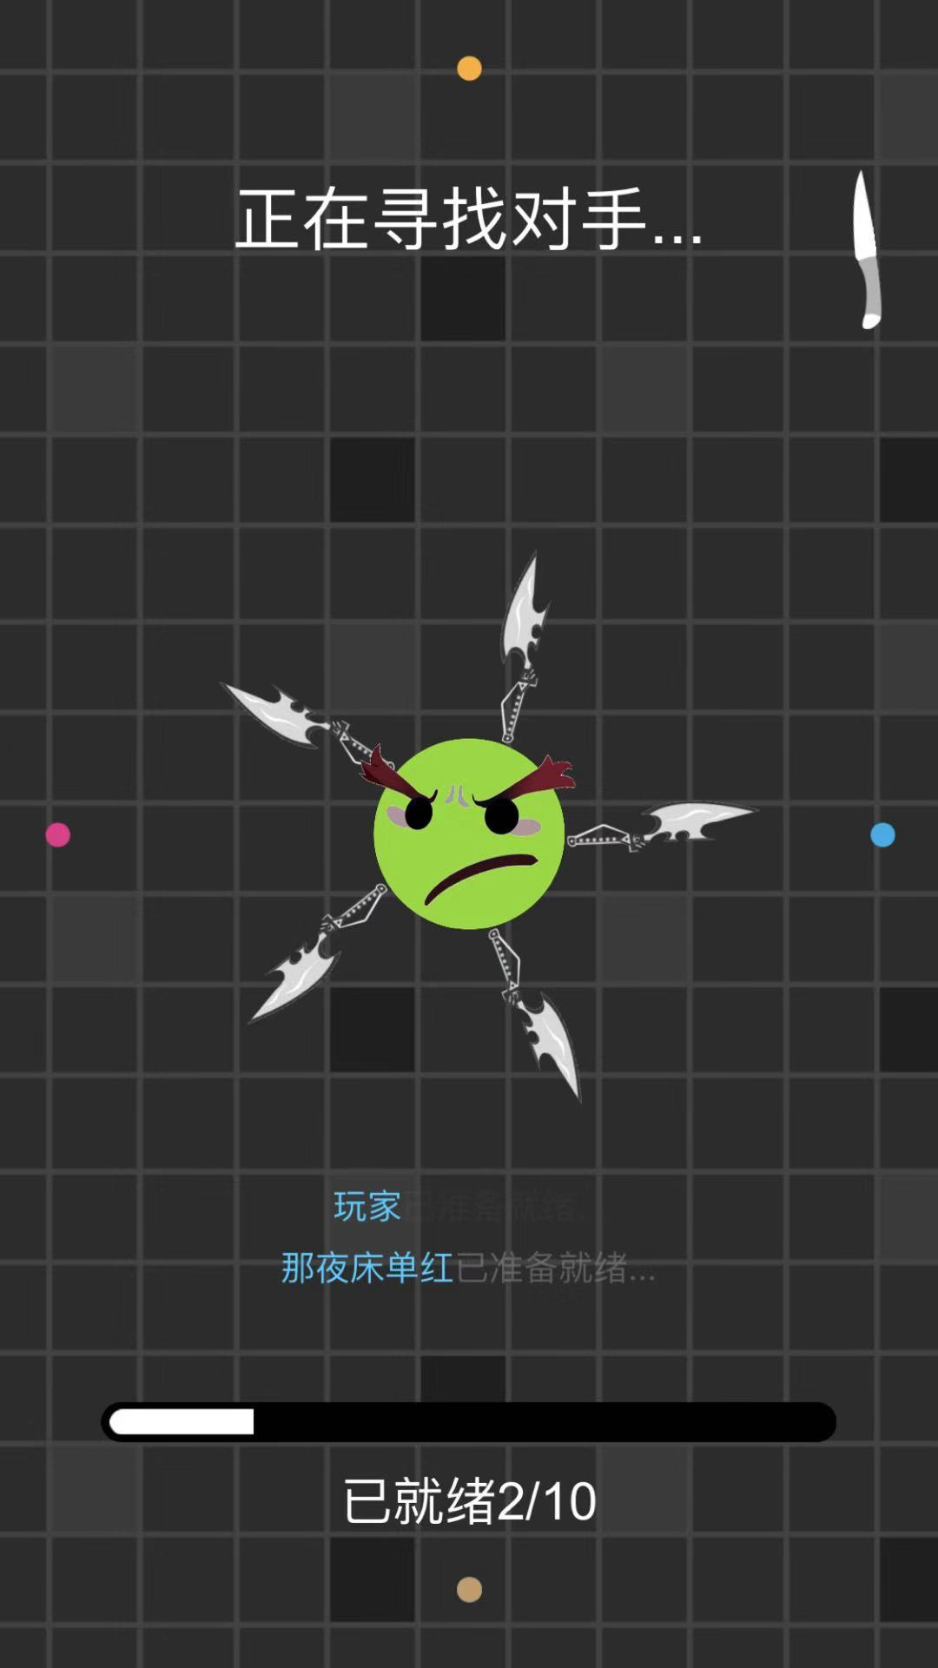

 |  |  |  |  |  |  | 匹配提示信息

 |  | 2.4、加载界面
 |  |  | 过渡界面，主要用于程序加载；
 |  |  | 功能开发上与匹配队列整合，不需额外交互设计；

 |  | 2.5、游戏主界面
 |  |  | 玩法体验的核心场景，以固定角度的上帝视角进行游戏

 |  |  | 2.5.1 场景边界 布满固定的场景镜子，光线接触后反射；

 |  |  | 2.5.2 光线 直线传播，碰撞判断以光线顶部为准，遇镜子(包括场景镜子和玩家镜子)反射，反射规则同光学反射；
 |  |  | 光线长度为light_length、宽度为light_width、血量为light_hp，速度为light_V；
 |  |  | 速度变化规律见数值需求；每反射一次light_hp-1，light_hp=0时，光线消失；

 |  |  | 游戏开始后，刷出light_start个光线；

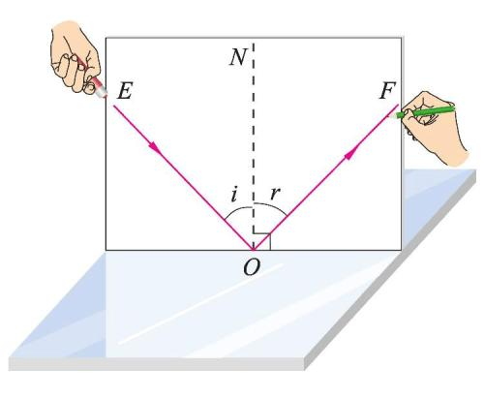

 |  |  |  |  |  |  |  |  |  | 属性 | 数值 | 暂定
 |  |  |  |  |  |  |  |  |  | 光线长度 | light_length | 20m
 |  |  |  |  |  |  |  |  |  | 光线宽度 | light_width | 0.1m
 |  |  |  |  |  |  |  |  |  | 光线血量 | light_hp | 20
 |  |  |  |  |  |  |  |  |  | 光线速度 | light_V | 10
 |  |  |  |  |  |  |  |  |  | 初始光线数量 | light_start | 4

 |  |  |  | 反射规则：入射角i=反射角r |  |  |  | 光线逻辑 |  |  | 光线参数表

 |  |  | 2.5.3 玩家镜子 玩家控制移动并操作的对象，正面朝向始终与移动方向一致且玩家镜子之间不计算碰撞体积；
 |  |  | 玩家镜子生命值为hp，生命恢复速度为hp_re，能量值为mp(初始值mp0，最大值mp_max)；
 |  |  | 光线击中玩家镜子正面，造成伤害damage_normal；击中玩家镜子背面(包括侧面)，造成伤害damage_hit； (damage_normal<damage_hit)
 |  |  | 每当用正面反射光线，mp增加mp_add，同时玩家镜子会被击退(击退过程中无法操作)；
 |  |  | 若沿入射光方向玩家镜子到场景镜子的距离X>击退距离X_repel；则玩家镜子被击退距离X_repel，反之为X并造成伤害damage_repel；------------------可参考英雄联盟薇恩的E技能

 |  |  | 当mp=mp_max，可点击发射光线UI，从玩家当前朝向方向发射一束光线，并清零mp；

 |  |  |  |  |  |  |  | 属性 | 数值 | 暂定
 |  |  |  |  |  |  |  | 生命值 | hp | 20
 |  |  |  |  |  |  |  | 生命恢复速度 | hp_re | 1/s
 |  |  |  |  |  |  |  | 能量值 | mp | 0
 |  |  |  |  |  |  |  | 初始能量值 | mp0 | 100
 |  |  |  |  |  |  |  | 最大能量值 | mp_max | 100
 |  |  |  |  |  |  |  | 单次反射能量值增量 | mp_add | 50/次
 |  |  |  |  |  |  |  | 光线正面击中伤害 | damage_normal | 1
 |  |  |  |  |  |  |  | 光线背面击中伤害 | damage_hit | 7
 |  |  |  |  |  |  |  | 击退撞墙伤害 | damage_repel | 7
 |  |  |  |  |  |  |  | 击退距离 | X_repel | 5m

 |  |  |  |  | 玩家镜子逻辑 |  |  |  | 玩家镜子参数表

 |  |  | 蓝本：

 |  |  |  |  |  |  |  |  |  | 一个额外技能UI，有CD，与发射光束的UI间隔稍大

 |  |  |  |  |  |  |  |  |  | 增加一个发射光束的技能UI，与MP结合，无CD
 |  |  |  |  |  |  |  |  |  | 如技能图标外圈是一层mp槽，当mp槽蓄满以后，亮起技能图标

 |  |  |  | 虚拟摇杆 |  | 名字和HP，所有玩家可见；
 |  |  |  |  |  | 增加读条槽，用于预告技能生效的时间，仅自己可见；

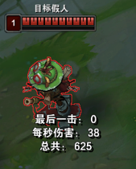
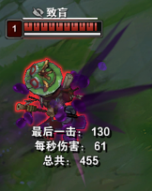

 |  |  |  | 此图为LOL练习模式中，假人中提莫致盲Q技能后的效果

 |  | 2.6、结算界面
 |  |  | 当剩余玩家=1时，进入结算界面

 |  |  | 2.6.1 玩家排名 根据死亡的先后顺序进行排名，存活到最后的为第一名；

 |  |  | 2.6.2 存活时间 玩家镜子在游戏内的存活时间；

 |  |  | 2.6.3 反射次数 每个玩家反射光线的次数；

 |  |  | 2.6.4 返回按钮 点击后返回到开始界面；

 |  |  | 2.6.5 再来一次按钮 自动以上一局选择的角色进入匹配队列；

 |  |  | 蓝本：

 |  |  |  |  |  | 反射次数、存活时间

 |  |  |  |  |  | 玩家排名

 |  |  |  |  |  |  | 返回按钮和再来一次按钮

 | 3 |  | 拓展设计

 |  |  | 3.1 角色设计
 |  |  | 以四个关键词设计四种不同镜精灵；
 |  |  | 每个角色均有一个共有技能和一个独有技能；
 |  |  | 除外观和独有技能外，角色无任何区别；

 |  |  |  |  | 邪恶 |  | 调皮 | 活泼 |  | 智者

 |  |  |  |  | 角色名 | 邪恶 | 调皮 | 活泼 | 智者
 |  |  |  |  | 独有技能 | 黑夜降临 | 群体混乱 | 保护罩 | 五雷轰顶

 |  |  | 3.2 技能设计

 |  |  | 3.2.1 共有技能-发射光线 无CD，每当角色mp=mp_max，可点击发射光线UI，从当前朝向方向发射一束光线，并清零mp；

 |  |  | 3.2.2 独有技能-保护罩 使用后自身周围出现保护罩，反弹所有接触到的光线；
 |  |  | 保护罩只计算与光线的碰撞，不考虑与边界和玩家镜子的碰撞；

 |  |  | 蓝本：
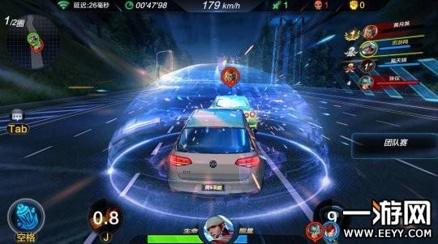

 |  |  |  |  |  |  |  | 技能参数 | 数值 | 暂定（s）
 |  |  |  |  |  |  |  | 持续时间 | skill_2_time | 5
 |  |  |  |  |  |  |  | 冷却时间 | skill_2_cd | 45

 |  |  | 3.2.3 独有技能-群体混乱 使用后，其他玩家镜子头顶出现读条，读条时间为skill_2_pretime；
 |  |  | 读条结束后，其他玩家镜子的移动方向倒置(如操作向左，实际角色向右)；

 |  |  | 蓝本：

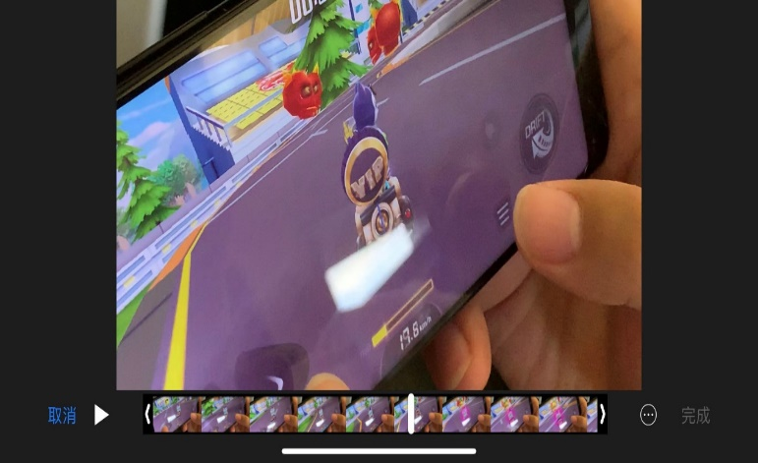

 |  |  |  |  |  |  |  |  | 技能参数 | 数值 | 暂定（s）
 |  |  |  |  |  |  |  |  | 读条时间 | skill_3_pretime | 3
 |  |  |  |  |  |  |  |  | 持续时间 | skill_3_time | 5
 |  |  |  |  |  |  |  |  | 冷却时间 | skill_3_cd | 45

 |  |  |  | 读条 |  |  | 方向倒置

 |  |  | 3.2.4 独有技能-黑夜降临 使用后，其他玩家视野范围从全局视野逐渐变小为以自身为圆心，半径为skill_3_radius的圆；

 |  |  | 蓝本：
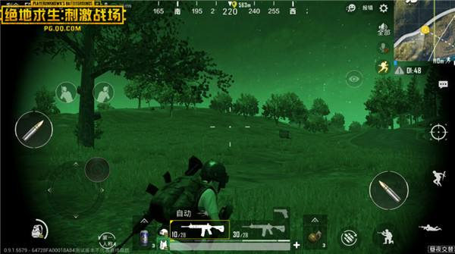
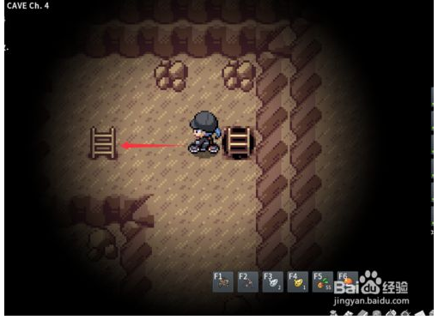

 |  |  |  |  |  |  |  |  |  |  | 技能参数 | 数值 | 暂定
 |  |  |  |  |  |  |  |  |  |  | 视野半径 | skill_4_radius | 8m
 |  |  |  |  |  |  |  |  |  |  | 持续时间 | skill_4_time | 5s
 |  |  |  |  |  |  |  |  |  |  | 冷却时间 | skill_4_cd | 45s
 |  |  |  |  | 自身效果(画面变暗) |  |  |  | 他人效果(视野受限)

 |  |  | 3.2.5 独有技能-五雷轰顶 使用后其他玩家均失去当前血量的一定百分比，剩余血量四舍五入取整；

 |  |  | 蓝本：

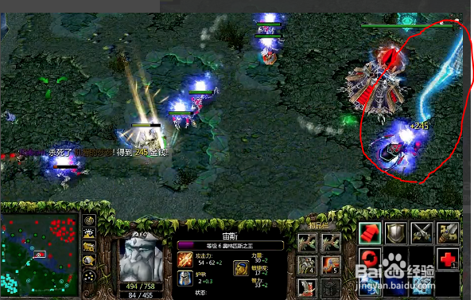

 |  |  |  |  |  |  |  | 技能参数 | 数值 | 暂定
 |  |  |  |  |  |  |  | 技能百分比伤害 | skill_5_damage | 30%
 |  |  |  |  |  |  |  | 冷却时间 | skill_5_cd | 45s

C |  | 数值需求

 | 4 |  | 数值需求

 |  |  | 光线速度变化规律：

 |  |  | 暂定函数为light_V=light_V0+logb(m*t1+n*t2+c)+j*t3
 |  |  | light_V0为初始速度，m，n，b，c，j为常数，t1为该光线碰撞次数，t2为该光线在场时间，t3为当前死亡人数；

D |  | UI示意图

